Magisches Dreieck
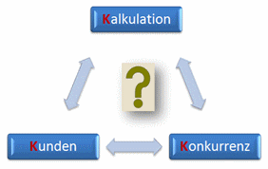
Das magische Dreieck der Preisermittlung

